Sheet1
List of status |  |  | Read Me
newJob | This is an order after sales filled the new order form and created it into an application |  | You can only change the content in the cells with a gold-colored background.
 |  |  | คุณสามารถแก้ไขข้อมูลในช่องที่มีแบลคกราวด์สีทองเท่านั้น
urgentJob | This is when an order is in the queue, and then the admin changes its priority to urgent status.
 | The admin can mark it as urgent while waiting for specific prepress requirements or, if no specific requirements are needed, it will remain at the front of the queue.

holding | This is when an order is in the queue or revised queue, and then the sales team needs to make edits.
 | In this case, they must set the order to 'holding' status before making the necessary changes.

inQueue | This is when sales create a new order and print it on paper.
 | They then scan the QR code on the paper to place the order in the queue, as prepress is expected to work based on the queue.

working | This is when prepress receives an order from the queue and starts working on it.

rejected | This is for a new order in the queue that prepress has received but, for some reason, cannot work on.
 | In this case, they need to reject the order and return it to sales, providing a reason for the rejection.

waitForPrepressToCheck | This is when prepress completes work on an order and needs to send it to another prepress team for a final review before it is sent to sales for confirmation.

checking | This is when prepress receives an order from the queue with the status 'waitForPrepressToCheck.'
 | This means they need to either re-check the order and reject it or confirm it and send it to sales.

rejectedAfterChecked | This is when they re-check and reject an order, placing it back in the queue to wait for the prepress team to work on it again.

waitToConfirm | This is when the order is successfully completed by prepress and then sent to the sales department for confirmation.

revised | This is when an order is in 'waitToConfirm' status, and sales sends it to the client.
 | If the client does not approve it, sales will send the order back to the prepress department for further work.

completed | This is when an order is successfully completed by both the sales and prepress departments and is ready to move on to the next department.

ENGLISH | THAI | CHINESE

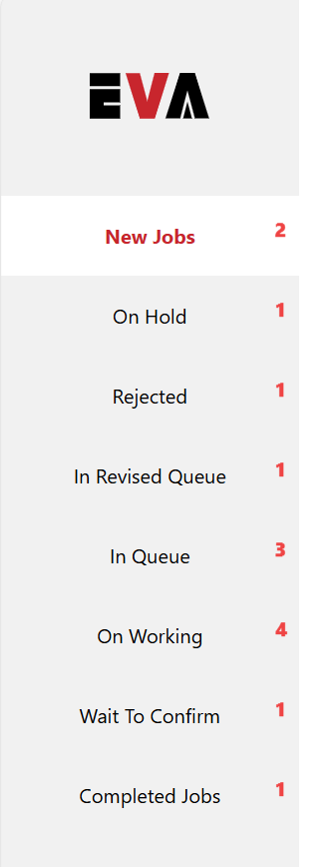
Sales page

Navbar Status
New Jobs | งานใหม่ | 新案件
On Hold | พักงาน | 暫停中
Rejected by Prepress | งานถูกปฏิเสธ | 印前部退件
Pending Revision | งานถูกปฏิเสธในคิว | 待修改
In Queue | งานอยู่ในคิว | 待製作
In Progress | กำลังทำงานอยู่ | 製檔中
Pending Confirmation | รอการยืนยัน | 待確認
Completed | งานเสร็จเรียบร้อย | 已完成

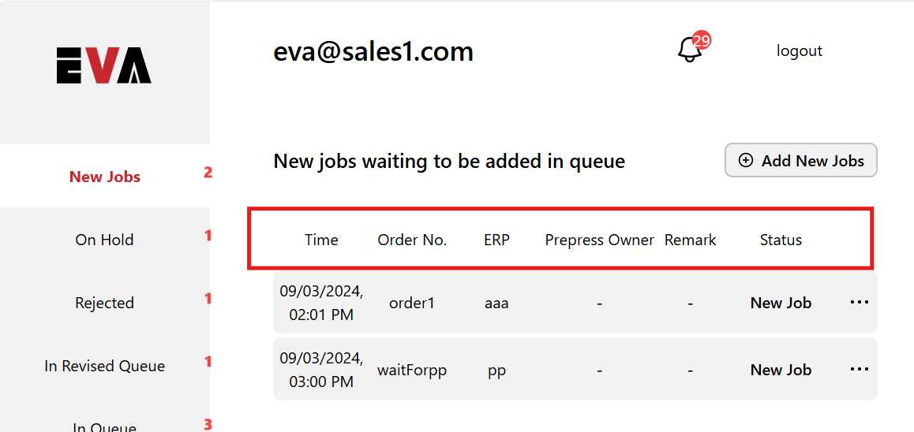
column
Time | เวลา | 時間
Order No. | หมายเลขออเดอร์ | 訂單號碼
ERP No. | อีอาร์พี | ERP號碼
Prepress Personnel | พรีเพรสเจ้าของงาน | 印前人員
Remarks | หมายเหตุ | 備註
Status | สถานะ | 狀態

New Jobs
Jobs waiting to be queued | งานใหม่รอเข้าคิว | 待排程案件
Create New Job | เพิ่มงานใหม่ | 開新案件

On Hold
Jobs on hold (editing possible) | กำลังพักงาน ดังนั้นคุณสามารถแก้ไขออเดอร์ได้ | 暫停的工作（可編輯）

Rejected by Prepress
Jobs rejected by prepress | งานถูกปฏิเสธโดยพรีเพรส | 印前部退件案件

Pending Revision
Jobs pending revision | งานกำลังรอในรีไวส์คิว | 待修改案件

In Queue
Jobs in queue | งานกำลังรอในคิว | 待製作案件

In Progress
Jobs in progress by Prepress | พรีเพรสกำลังทำงานของคุณอยู่ | 印前部製作中案件

Pending Confirmation
Jobs pending confirmation | งานกำลังรอคุณตรวจสอบและอนุมัติ | 待確認案件

Completed
Completed jobs | งานเสร็จเรียร้อยแล้ว | 已完成案件
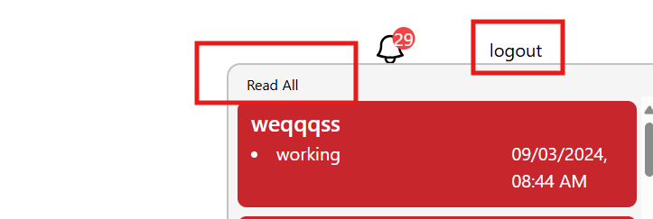
Navbar Header
Sign out | ล็อคเอาท์ | 登出

Notifications
Mark all as read | อ่านทั้งหมด | 全部標示已讀

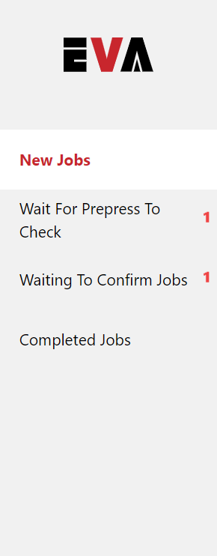

Prepress page

Header
Sign out | ล็อคเอาท์ | 登出
Navbar
New Jobs | งานใหม่ | 新案件
Pending Review | งานรอพรีเพรสตรวจสอบ | 待複查
Pending Confirmation | งานรอคอนเฟิร์ม | 待確認
Reviewing | พรีเพรสกำลังตรวจสอบ | 审阅
Completed Artwork Jobs | งานอาร์ทเวิร์คเสร็จเรียบร้อย | 已完成的艺术品工作
Completed Layout Jobs | งานเรย์เอาท์เสร็จเรียบร้อย | 已完成的布局作业
column
Time | เวลา | 時間

Order No. | หมายเลขออเดอร์ | 訂單號碼
ERP No. | อีอาร์พี | ERP號碼
Sales Personnel | เซลส์เจ้าของงาน | 業務人員
Remarks | หมายเหตุ | 備註
Status | สถานะ | 狀態

New Jobs
Take your next job | งานใหม่รออัพเดท | 提領您下個案件
Take Next Job | รับงานใหม่ | 領取案件

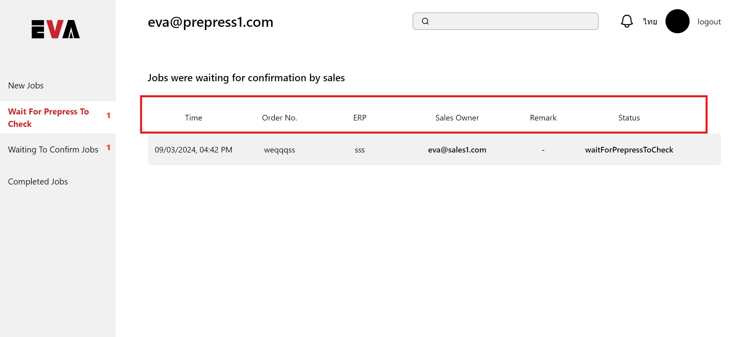
Wait For Prepress To Check
Jobs pending reviewed by Prepress | งานรอพรีเพรสตรวจสอบ | 待印前部檢查案件

Waiting To Confirm Jobs
Jobs pending confirmation by Sales | งานรอเซลส์อนุมัติ | 待業務部確認案件

Completed Artwork Jobs
Completed Artwork Jobs | งานอาร์ทเวิร์คเสร็จเรียบร้อยเเล้ว | 已完成的艺术品工作

Reviewing jobs
Jobs were reviewing by Prepress | งานกำลังถูกรีวิวโดยพรีเพรส | 印前正在审核作业
Completed Layout Jobs
Completed Layout Jobs | งานเรย์เอาท์เสร็จเรียบร้อยเเล้ว | 已完成的布局作业

Welcome Production Control Admin
Welcome Production Control Admin | ผู้ดูแลระบบควบคุมการผลิต | 生產控制管理員

All Completed Jobs
All Completed Artwork Jobs | งานอาร์ทเวิร์คที่เสร็จเรียบร้อยแล้ว | 所有已完成的工作

Move-in Move-out
Move in | เอางานเข้าคิว | 入住
Move out | เอางานออกคิว | 搬出

All jobs in Queue
All jobs in Queue | งานที่อยู่ในคิวทั้งหมด | 佇列中的所有作業

